제작도면 규격
부평 임대청사 콘솔 제작 도면

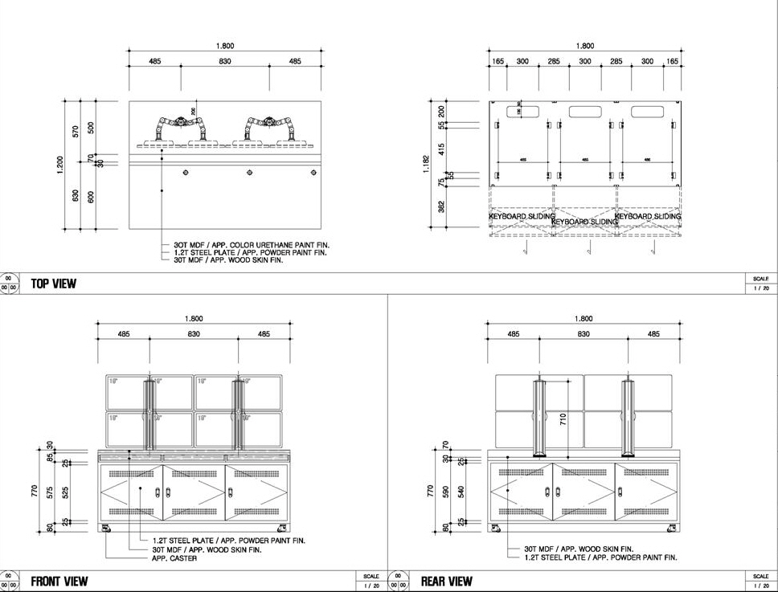

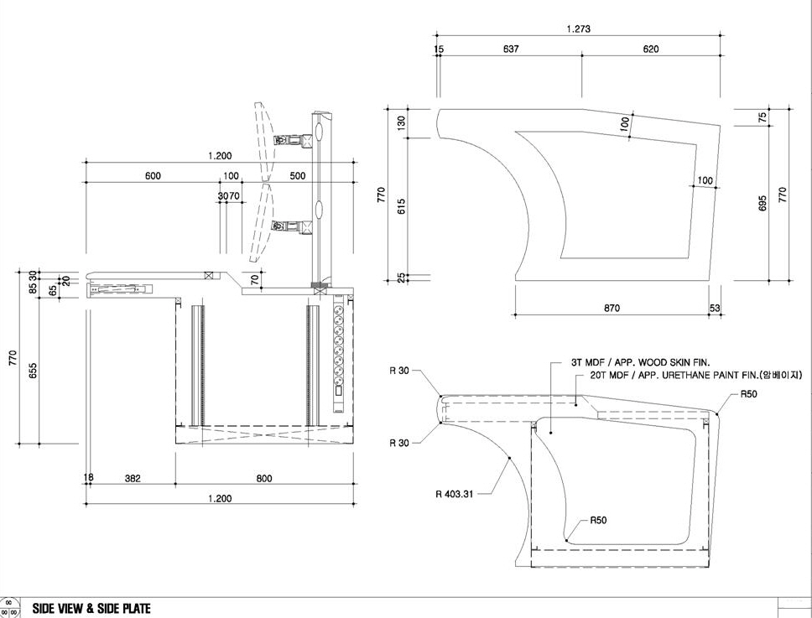

북인천 임대청사 콘솔 제작 도면

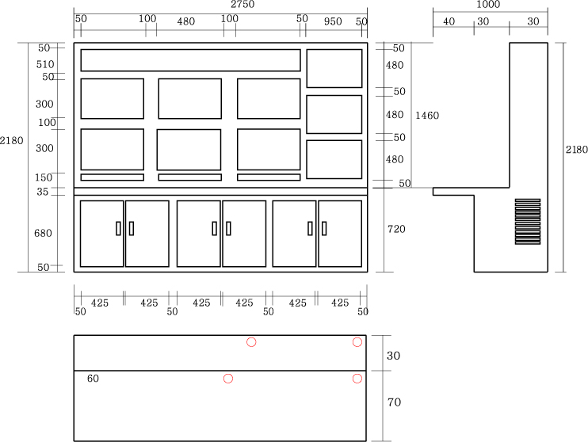

설치장소
부평 임대청사 중앙통제실(B1F)
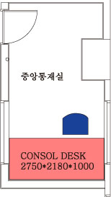

북인천 임대청사 중앙통제실(B3F)

